Sheet1
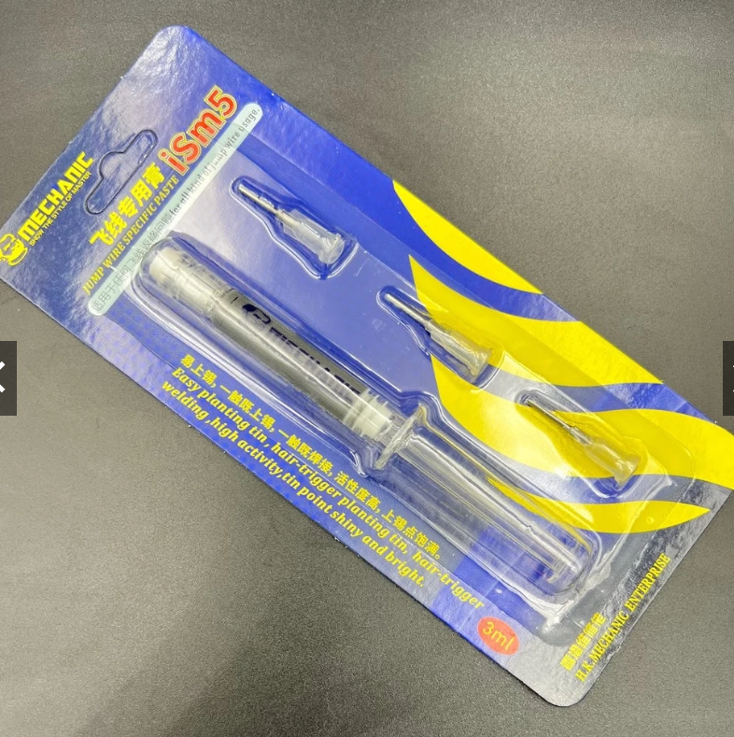
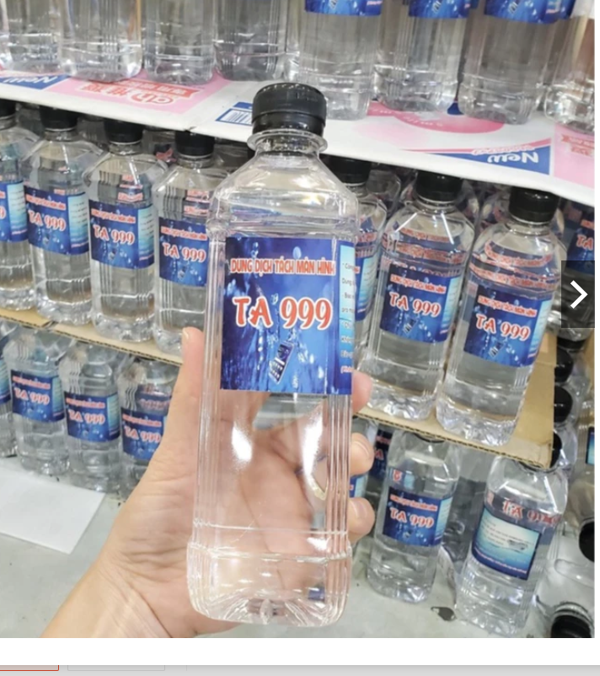
 |  | PHIẾU YÊU CẦU CUNG CẤP VẬT TƯ |  |  |  | BM.02-QT.10/ISO
 |  |  |  |  |  | Ban hành: 01/06/2018
 |  |  |  |  |  | Lần: 01
Bộ phận/ Phòng ban: Sản xuất- Bảo hành Ngày 24 Tháng 10 Năm 2024
STT | Mục đích |  | Tên vật tư | ĐVT | Số Lượng |  | Ghi chú
 |  |  |  |  | Yêu cầu | Thực Xuất |  | Bộ dụng cụ cậy bẩy đa năng (3 cây) | Dao cắt mạch
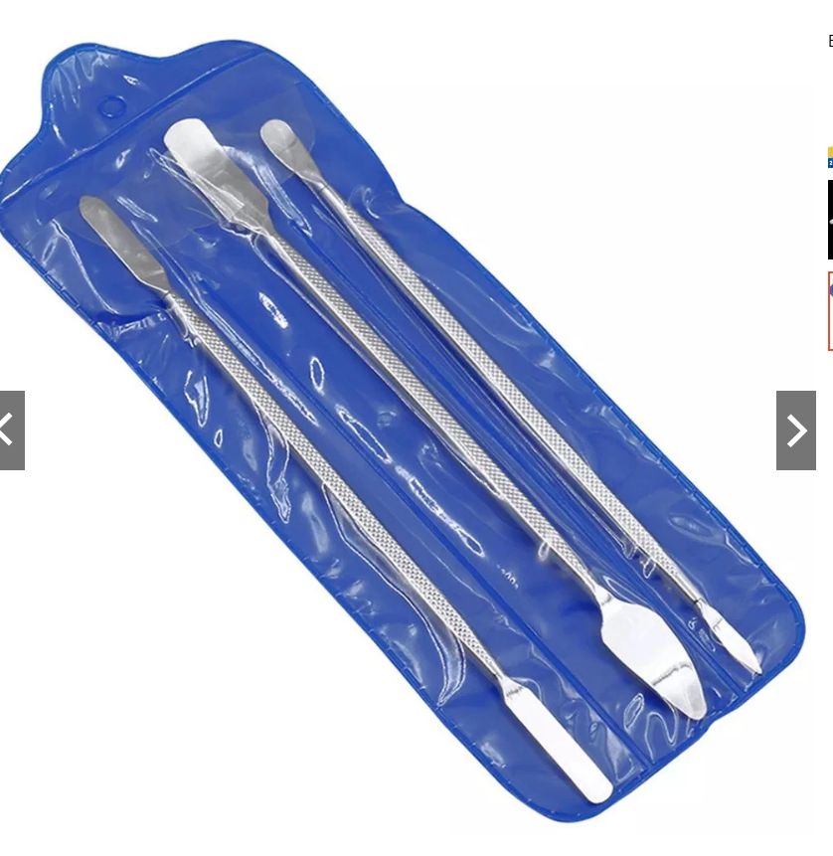
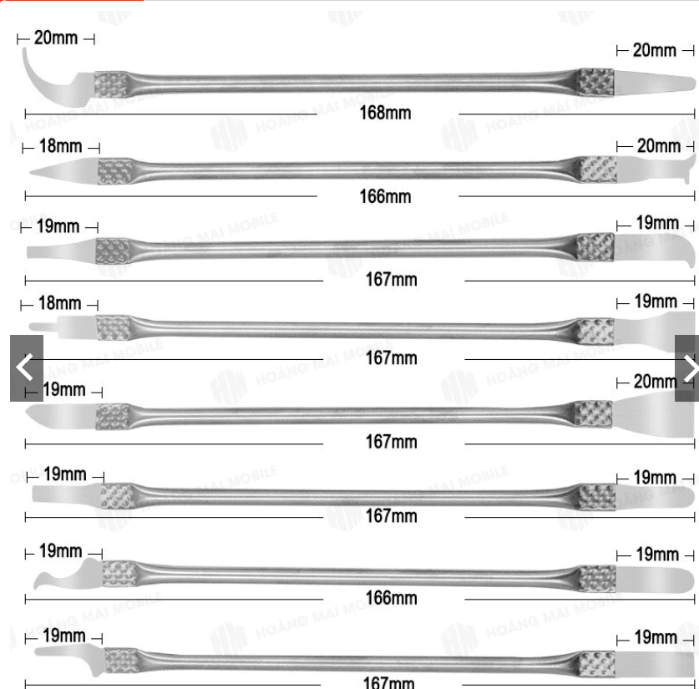
1 | Dùng tháo gỡ module SIM |  | Bộ dụng cụ cậy bẩy đa năng (3 cây) | Bộ | 2 | 2 | https://shopee.vn/B%E1%BB%99-d%E1%BB%A5ng-c%E1%BB%A5-c%E1%BA%ADy-b%E1%BA%A9y-%C4%91a-n%C4%83ng-(3-c%C3%A2y)-i.111078417.7237819800?xptdk=b5741a98-0593-4593-abf7-308969fbc248
2 |  |  | Bộ dao đục, tách iC, cạo keo 8 cây 16 đầu | Bộ | 2 | 2 | https://shopee.vn/B%E1%BB%99-dao-%C4%91%E1%BB%A5c-t%C3%A1ch-iC-c%E1%BA%A1o-keo-8-c%C3%A2y-16-%C4%91%E1%BA%A7u-i.111078417.20890686198?sp_atk=3335c4f2-7322-4426-8886-5a8f9d595434&xptdk=3335c4f2-7322-4426-8886-5a8f9d595434
3 | Dùng tẩy keo vỏ thiết bị |  | Nước tách TA999 | Chai | 1 | 1 | https://shopee.vn/N%C6%B0%E1%BB%9Bc-t%C3%A1ch-TA999-i.111078417.6536658520?sp_atk=f579e387-a39d-4e82-af3a-21cbab86a5a6&xptdk=f579e387-a39d-4e82-af3a-21cbab86a5a6
4 | Dùng hàn linh kiện |  | Bộ xi lanh và chì Mechanic iSm5 (220-230 độ) | Bộ | 2 | 2 | https://shopee.vn/B%E1%BB%99-xi-lanh-v%C3%A0-ch%C3%AC-Mechanic-iSm5-(220-230-%C4%91%E1%BB%99)-i.111078417.23000693892?sp_atk=8e40e7e3-e1e2-444f-b53c-4eb0935ef686&xptdk=8e40e7e3-e1e2-444f-b53c-4eb0935ef686

Giám đốc |  | TP.KTTH |  | TP.Phát triển sản phẩm |  | Người lập
(Ký, ghi rõ họ tên) |  | (Ký, ghi rõ họ tên) |  | (Ký, ghi rõ họ tên) |  | (Ký, ghi rõ họ tên)

 |  |  |  |  |  |  |  | Bộ xi lanh và chì Mechanic iSm5 (220-230 độ)
Nguyễn Hải |  | Trần Thị Thu Hà |  | Nguyễn Tất Hào |  | Hà Văn Thể

 |  |  |  |  |  |  |  | Bộ xi lanh và chì Mechanic iSm5 (220-230 độ) |  | Nước tách keo

